FORSIDE
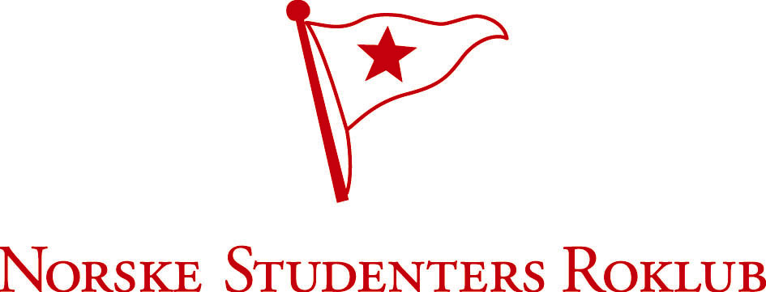
RESULTATLISTER
BEGGE DAGER

NSR takker alle deltagere for flott innsats, tross været!
ÅRUNGREGATTAEN
2016

Årungen Rostadion

Lørdag 30. april og søndag 01. mai

Arrangør:

